상품제안서
양장큐브형측면전사포스트잇 107X80 | 상품코드: S05439

 |  |  |  |  |  |  | 02-713-8555 | www.synergygift.co.kr
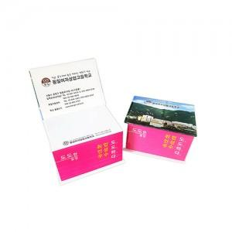

【상세/제작정보】 | 기본수량 500개부터 가능 사이즈:표지107X80mm 내지100X76mm OPP 띠지포장 매수 변경가능(추가요금발생)

【인쇄/포장옵션】 | 풀칼라 / OPP(비닐)

【공급단가】 | 수량 | 1,000~ | 2,000~ | 3,000~ | 5,000~ | 10,000~
*VAT별도 | 단가 | 3,170원 | 3,060원 | 2,940원 | 2,820원 | 2,750원

【상품 URL】 | https://www.synergygift.co.kr:443/src/goods_detail.php?gdno=8612

